상품제안서
로이체 블루투스 무선 마이크 60KM | 상품코드: F19729

 |  |  |  |  |  |  | 02-412-0044 | www.easy1.co.kr
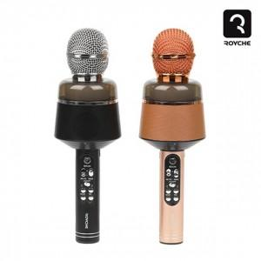

【상세/제작정보】

【인쇄/포장옵션】 | 레이저 / 포장불가능

【공급단가】 | 수량 | 100~ | 300~ | 500~ | 1,000~ | 3,000~
*VAT별도 | 단가 | 15,340원 | 14,770원 | 14,200원 | 13,630원 | 13,290원

【상품 URL】 | https://dev.easy1.co.kr:443/src/goods_detail.php?gdno=19729

